Лист1
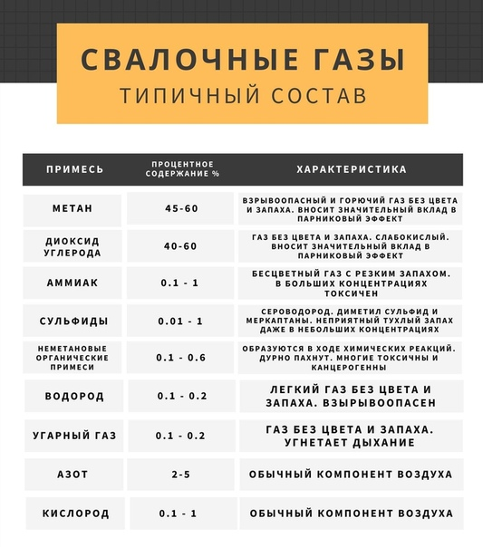
Ядро создания геометрии (в Компас 3 D) |  |  |  |  |  |  |  |  |  |  | Ядро запуска задачи
номер эксперимента | Количество лопаток в среднем контуре (номин. значение) | Ширина лопаток в среднем контуре (номин. значение) | Количество лопаток в наружном контуре (номин. значение) | Длина лопаток в наружном контуре (номин. значение) | Угол наклона лопаток в наружном контуре (номин. значение) | Количество лопаток во внутреннем контуре подачи водорода (номин. значение) | Ширина лопаток во внутреннем контуре подачи водорода (номин. значение) | тип амбразуры | диаметр входа воздуха | диаметр выхода газа | скорость входа воздуха 1 | скорость входа воздуха 2 | скорость входа газа | температура гор. воздуха | исходная концентрация S2 | исходная концентрация NН3 | исходная концентрация Н2 | исходная концентрация O2 | исходная концентрация N2 | исходная концентрация CO2 | исходная концентрация H20
Название по Компас 3D Star CCM+ | N1 (18) | L1 (105) | N2 (24) | L2 (70) | a2 (60) | N3 (9) | L3 (29,6) |  |  |  | Air blades Velocity Magnitude | Air inlet Velocity Magnitude | СH4 Mass Flow Rate | FGM table generation / Fluid streams / Oxidizer / Temperature | FGM table generation / Fluid streams / Oxidizer / Fluid Stream Components | FGM table generation / Fluid streams / Oxidizer / Fluid Stream Components | FGM table generation / Fluid streams / Oxidizer / Fluid Stream Components | FGM table generation / Fluid streams / Oxidizer / Fluid Stream Components | FGM table generation / Fluid streams / Oxidizer / Fluid Stream Components | FGM table generation / Fluid streams / Oxidizer / Fluid Stream Components | FGM table generation / Fluid streams / Oxidizer / Fluid Stream Components
1.1 | 50 | 50 | 50 | 50 | 50 | 50 | 50 |  | ….. | ….. | 78.5 | 30.23 | 0.773 | 700 | 0.1 | 0.5 | 0.1 | 0.1 | 0.1 | 0.1 | 0.1
1.2 | 60 | 60 | 60 | 60 | 60 | 60 | 60 |  | ….. | ….. | 79.5 | 31.30 | 0.833 | 710 | 0.1 | 0.1 | 0.5 | 0.1 | 0.1 | 0.1 | 0.1
1…. | 70 | 70 | 70 | 70 | 70 | 70 | 70 |  | ….. | ….. | 78.6 | 30.24 | 0.893 | 720 | 0.1 | 0.1 | 0.1 | 0.1 | 0.5 | 0.1 | 0.1
1.n | 70 | 70 | 70 | 70 | 70 | 70 | 70 |  | ….. | ….. | 60.63 | 23.80 | 0.5556 | 471 | 0.1 | 0.5 | 0.1 | 0.1 | 0.1 | 0.1 | 0.1
2.1 | 70 | 70 | 70 | 70 | 70 | 70 | 70 |  | ….. | ….. | 60.63 | 23.80 | 0.5556 | 471 | 0.1 | 0.5 | 0.1 | 0.1 | 0.1 | 0.1 | 0.1
2.2 | 70 | 70 | 70 | 70 | 70 | 70 | 70 |  | ….. | ….. | 60.63 | 23.80 | 0.5556 | 471 | 0.1 | 0.5 | 0.1 | 0.1 | 0.1 | 0.1 | 0.1
2…. | 70 | 70 | 70 | 70 | 70 | 70 | 70 |  | ….. | ….. | 60.63 | 23.80 | 0.5556 | 471 | 0.1 | 0.5 | 0.1 | 0.1 | 0.1 | 0.1 | 0.1
2.n | 70 | 70 | 70 | 70 | 70 | 70 | 70 |  | ….. | ….. | 60.63 | 23.80 | 0.5556 | 471 | 0.1 | 0.5 | 0.1 | 0.1 | 0.1 | 0.1 | 0.1
….. | 70 | 70 | 70 | 70 | 70 | 70 | 70 |  | ….. | ….. | 60.63 | 23.80 | 0.5556 | 471 | 0.1 | 0.5 | 0.1 | 0.1 | 0.1 | 0.1 | 0.1
i.1 | 70 | 70 | 70 | 70 | 70 | 70 | 70 |  | ….. | ….. | 60.63 | 23.80 | 0.5556 | 471 | 0.1 | 0.5 | 0.1 | 0.1 | 0.1 | 0.1 | 0.1
i.2 | 70 | 70 | 70 | 70 | 70 | 70 | 70 |  | ….. | ….. | 60.63 | 23.80 | 0.5556 | 471 | 0.1 | 0.5 | 0.1 | 0.1 | 0.1 | 0.1 | 0.1
i…. | 70 | 70 | 70 | 70 | 70 | 70 | 70 |  | ….. | ….. | 60.63 | 23.80 | 0.5556 | 471 | 0.1 | 0.5 | 0.1 | 0.1 | 0.1 | 0.1 | 0.1
i.n | 70 | 70 | 70 | 70 | 70 | 70 | 70 |  | ….. | ….. | 60.63 | 23.80 | 0.5556 | 471 | 0.1 | 0.5 | 0.1 | 0.1 | 0.1 | 0.1 | 0.1

